Лист1
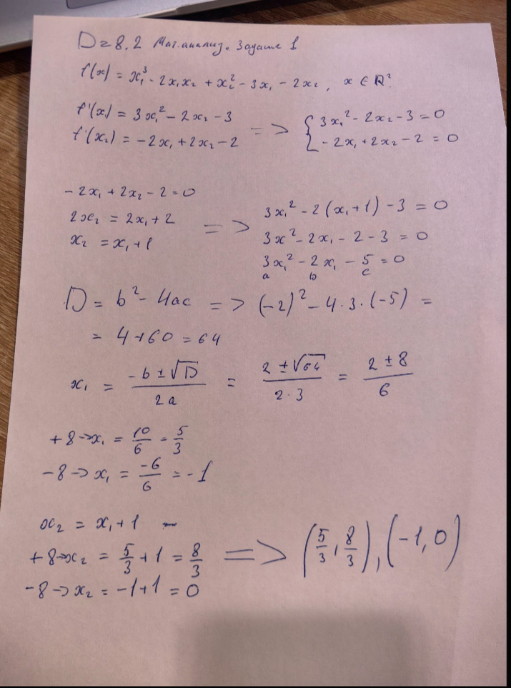
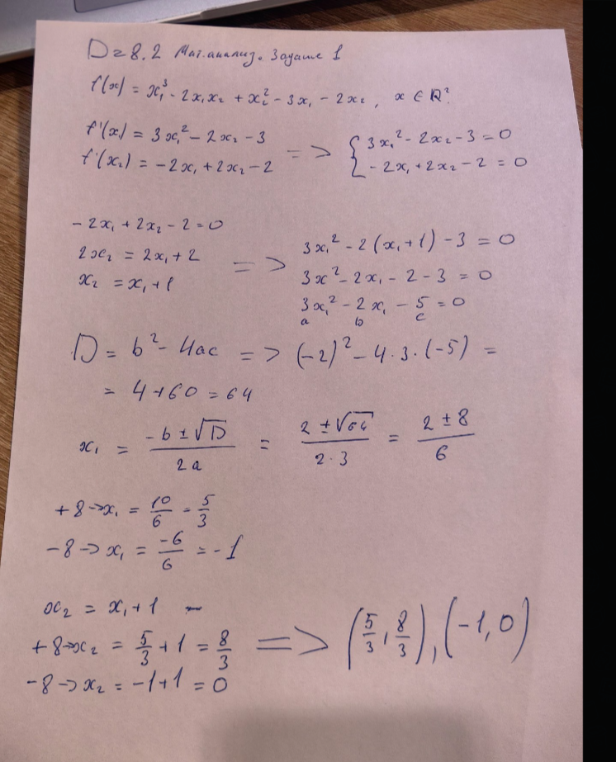
At | 2 | 3 | -1 |  |  | At*C |  | At - 2x3 | Получится матрица 2х3 |  |  |  | At | 2 | 3 | -1 | С | 6 | -3 | 9
 | -4 | 5 | 0 |  |  |  |  | С - 3x3 |  |  |  |  |  | -4 | 5 | 0 |  | 4 | -5 | 2
 |  |  |  |  |  |  |  |  |  |  |  |  |  |  |  |  |  | 8 | 1 | 5
Bt | 1 | -3 | 5
 | 2 | -4 | 2 |  |  |  |  |  |  |  |  |  | At*С | 16 | -22 | 19
 | 7 | 0 | 1 |  |  |  |  |  |  |  |  |  |  | -4 | -13 | -26

 |  |  |  |  |  | At*B |  | At - 2x3 | Получится матрица 2х3 |  |  |  | At | 2 | 3 | -1 | С | 1 | -3 | 5
 |  |  |  |  |  |  |  | Bt - 3x3 |  |  |  |  |  | -4 | 5 | 0 |  | 2 | -4 | 2
 |  |  |  |  |  |  |  |  |  |  |  |  |  |  |  |  |  | 7 | 0 | 1

 |  |  |  |  |  |  |  |  |  |  |  |  | At*Bt | 1 | -18 | 15
 |  |  |  |  |  |  |  |  |  |  |  |  |  | 6 | -8 | -10

 |  |  |  |  |  |  |  |  |  |  |  |  | 2At*Bt | 2 | -36 | 30
 |  |  |  |  |  |  |  |  |  |  |  |  |  | 12 | -16 | -20
 |  |  |  |  |  |  |  |  |  |  |  |  |  |  |  |  |  | 2

 |  |  |  |  |  | D= | At*C - 2At*Bt |  |  |  |  |  | 16 | -22 | 19 | - | 2 | -36 | 30
 |  |  |  |  |  |  |  |  |  |  |  |  | -4 | -13 | -26 |  | 12 | -16 | -20

 |  |  |  |  |  |  |  |  |  |  |  | D= | 14 | 14 | -11
 |  |  |  |  |  |  |  |  |  |  |  |  | -16 | 3 | -6

3* | x | 2 | 3 | + | 2* | 1 | 2 | -5 | = | 8 | v | -1
 | -1 | y | 4 |  |  | 2 | -6 | z |  | 1 | 6 | 4

 | 3x | 6 | 9 | + |  | 2 | 4 | -10 | = | 8 | v | -1
 | -3 | 3y | 12 |  |  | 4 | -12 | 2z |  | 1 | 6 | 4

 | 3x+2 | 10 | -1 | = | 8 | v | -1 |  |  | v = 10
 | 1 | 3y-12 | 12+2z |  | 1 | 6 | 4 |  | 3x+2=8 | x = 2
 |  |  |  |  |  |  |  |  | 3y-12=6 | y = 6
 |  |  |  |  |  |  |  |  | 12+2z=4 | z =- 4

